Tema 1
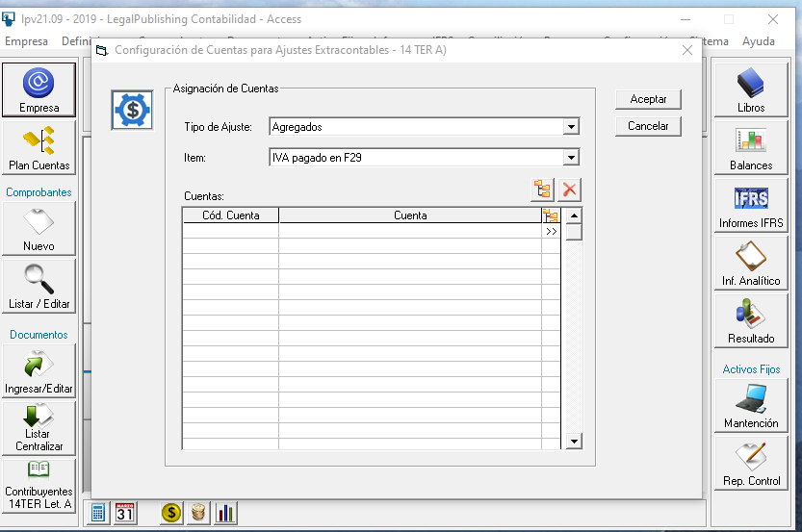
Hasta el 31.12.2019 se debe seguir con el Ajuste Extra Contable que existe

